Variables
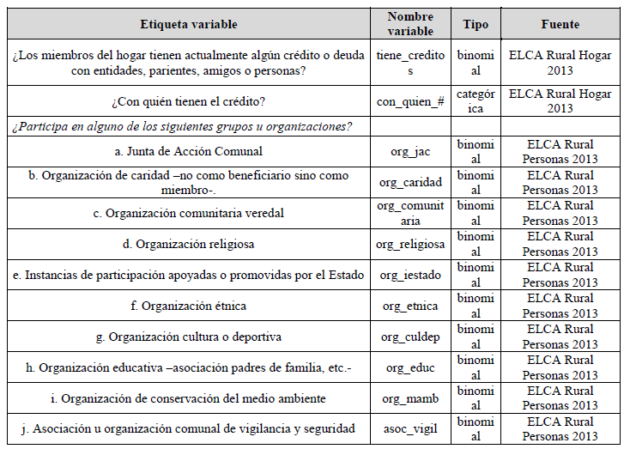
 | 2012 | 2019
 | CENAGRO | ENA | Regresiones realizadas:
CRÉDITO
obtención de cred | P902 | P092
con quien obtuvo cred (formales) | P903 | P093
ASOCIATIVIDAD
si pertenece o no | P803 | P101
 | P805 | P103

CARACTERÍSTICAS
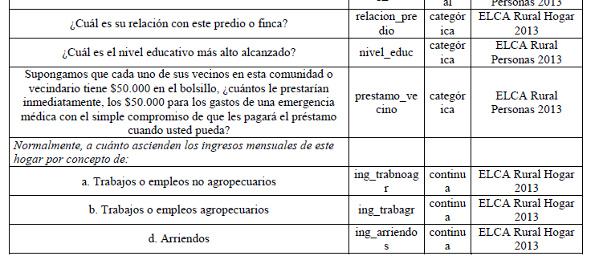
Variable para determinar propiedad |  | P110
 | P114 | P1105

variable para estimar confianza | *limitación

 | P1109 | P107
 | P1109B | P104

regresión
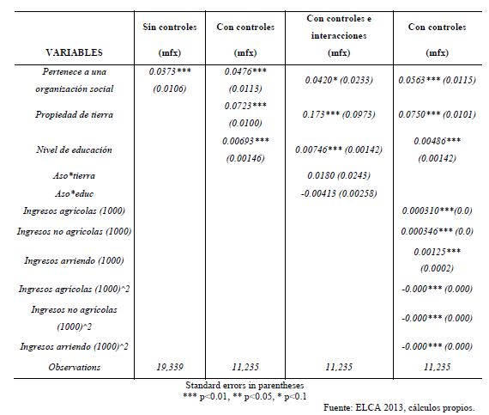
Efecto no lineal de estar asociado sobre el acceso al crédito

